关系图
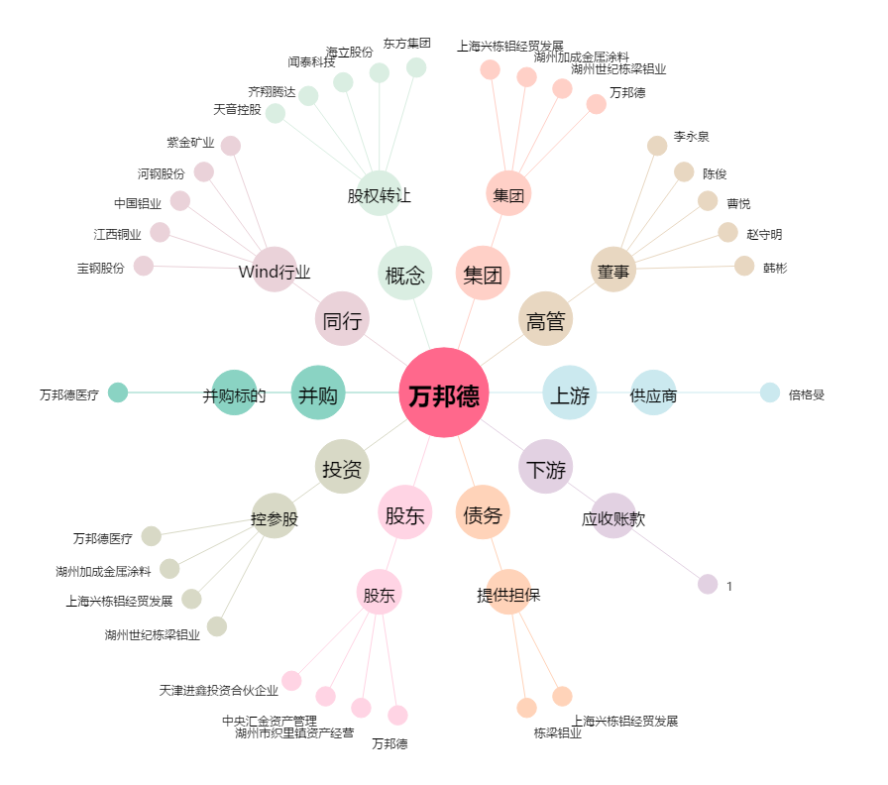
万邦德[002082.SZ] - 关系概览图

